涂鸦门锁蓝牙参数规范
1.广播参数
 | 广播类型 | 广播间隔 | 备注
 | 普通广播 | 1022.5ms
 | 快速广播 | 152.5ms | 需要外部触发条件，保持一段时间（例如10s）后切换为普通广播状态

 | （1）广播间隔的最小值和最大值保持一致；
 | （2）广播间隔最大1022.5ms（内部交流可说1s），超过该值需报备；

2.连接参数
 | 连接类型 | 连接间隔min | 连接间隔max | 从机延迟 | 连接超时
 | 普通连接 | 585ms | 600ms | 0 | 5000ms
 | 快速连接 | 180ms | 200ms | 0 | 5000ms

 | （1）从机（设备）不可以拒绝主机（网关/手机）的连接参数更新；

3.连接状态
 | （1）30s内未配网成功，则断开蓝牙连接；
 | （2）180s内无dp数据交互，则断开蓝牙连接（常连接时无此项）；

4.参数规范
 | （1）如下为IOS广播参数规范，仅供参考

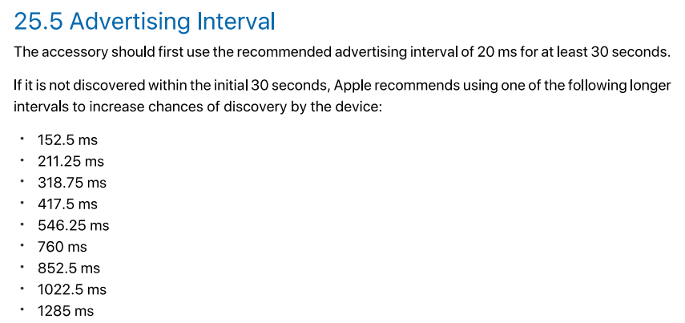

 | （2）如下为IOS连接参数规范，仅供参考

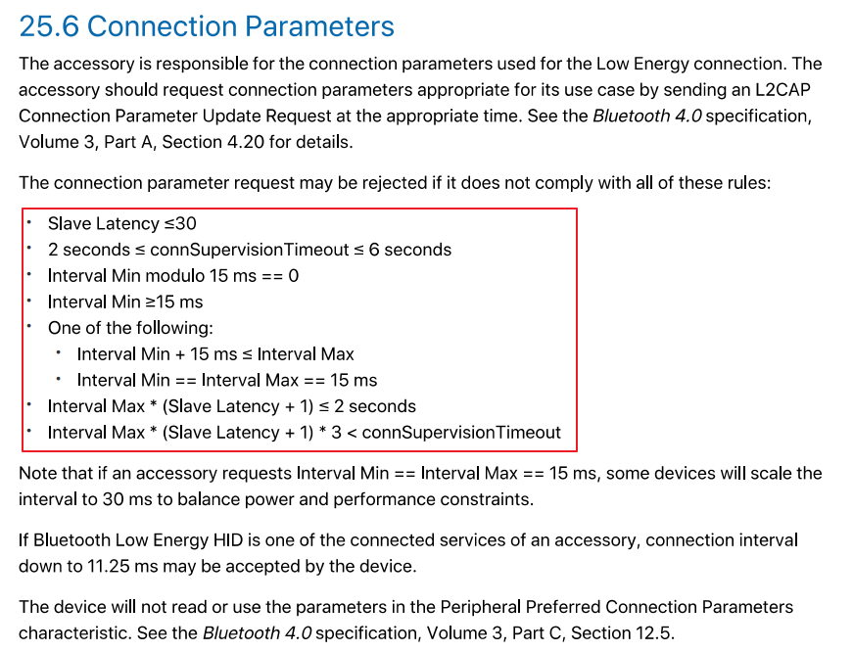

5.版本信息
 | （1）负责人
 |  | 徐宏 | 苏钉 | 张卓

 | （2）日期
 |  | 2019-12-19

